List1
Střední průmyslová škola elektrotechnická Havířov | Zpráva o měření | Třída: 3.B

 |  | Skupina: 2

Měření charakteristik neinvertujícího zapojení OZ |  | Zpráva číslo: 4

 |  | Den: 23. 2. 2022

Schéma zapojení: |  | Seznam měřících přístrojů:

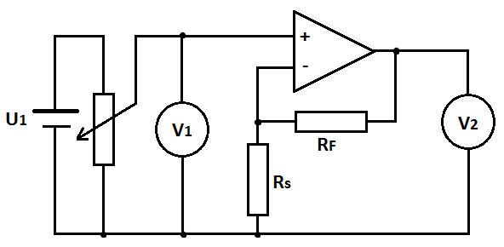
 |  | Multimetr BM235
 |  | operační zesilovač
 |  | generátor
 |  | osciloskop
 |  | generátor vln
 |  | nepájivé pole

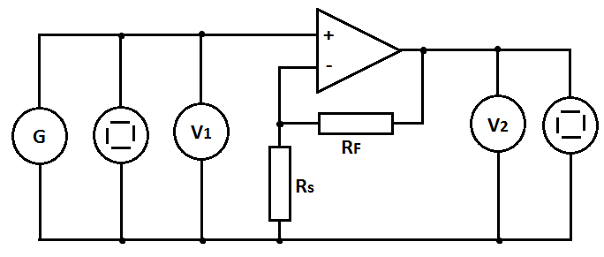

 |  | Jméno učitele:
 |  | Jan Bruk
 |  | Jméno:
 |  | No name
 |  | Známka: 3

List2
Zadání:
 | Navrhněte neinvertující zapojení zesilovače s OZ se zesílením Au1 = …5…. a Au2 = …7….
 | Zpětně vazební rezistor RF volte …120….. kΩ.
 | Vypočtěte velikost rezistoru Rs a velikost napěťového zisku
 | Proměřte jeho charakteristiky: - stejnosměrnou převodní
 |  |  |  | - frekvenční ziskovou
 |  |  |  | - frekvenční fázovou
 | Daná zapojení simulujte v programu P-Spice a proveďte frekvenční a časovou analýzu.

Teoretický rozbor:

Au=Rf/RS+1 |  |  | Rs=Rf/(Au-1)
5=120/Rs+1 |  |  | Rs=20kΩ
5-1=120/Rs
Rs=120/4=30kΩ
Rs30kΩ

Co je to OZ, k čemu se dá používat?
Je to stejnosměrný zesilovácí analogový elektrický obvod.

Možnosti zapojení OZ:
invertující, neinvertující

stejnosměrná převodní charakteristika
Budu zvyšovat napětí U1 až do přebuzení -> měřím U1 a U2
Poté změním polaritu zdroje signálu a měřím totéž
Zesílení počítám: Au=U1/U2
U1 max - maximální napětí na vstupu před přebuzením zesilovače

Převodní charakteristika

Grafy:

Tabulky:

 | Převodní charakteristika

 | Au=5 |  |  |  | Au=7
 | Rs=30kΩ |  |  |  | Rs=20kΩ

 | U1 [V] | U2 [V] | Au [-] |  | U1 [V] | U2 [V] | Au [-]
 | -2.072 | -8.32 | 4.02 |  | -1.368 | -8.33 | 6.09 |  | Chybí druhá část měření.
 | -1.783 | -8.32 | 4.67 |  | -1.211 | -8.33 | 6.88
 | -1.593 | -7.92 | 4.97 |  | -1.101 | -7.74 | 7.03
 | -1.463 | -7.29 | 4.98 |  | -0.834 | -5.861 | 7.03
 | -1.178 | -5.866 | 4.98 |  | -0.743 | -5.219 | 7.02
 | -0.732 | -3.633 | 4.96 |  | -0.623 | -4.409 | 7.08
 | -0.356 | -1.74 | 4.89 |  | -0.35 | -2.463 | 7.04
 | 0 | 0 | 0.00 |  | -0.186 | -1.283 | 6.90
 | 0.092 | 0.6 | 6.52 |  | 0 | 0 | 0.00
 | 0.25 | 1.42 | 5.68 |  | 0.191 | 1.353 | 7.08
 | 0.443 | 2.234 | 5.04 |  | 0.351 | 2.478 | 7.06
 | 0.63 | 3.157 | 5.01 |  | 0.548 | 3.3862 | 6.18
 | 0.805 | 4.023 | 5.00 |  | 0.765 | 5.386 | 7.04
 | 0.982 | 4.912 | 5.00 |  | 0.826 | 5.8 | 7.02
 | 1.17 | 5.883 | 5.03 |  | 0.988 | 6.95 | 7.03
 | 1.526 | 7.62 | 4.99 |  | 1.144 | 8.07 | 7.05
 | 1.716 | 8.56 | 4.99 |  | 1.4 | 9.64 | 6.89
 | 1.886 | 9.42 | 4.99 |  | 1.7 | 9.64 | 5.67 | Saturace
 | 2.031 | 9.64 | 4.75 | Saturace | 1.8 | 9.64 | 5.36
 | 2.5 | 9.64 | 3.86 |  | 1.86 | 9.64 | 5.18

Zhodnocení:

 | Zapojili jsme obvod podle prvního schématu.
 | S odporem 20kOhm jsme měřili hodnoty od -2,072 do 2,5V.

 | Bohužel jsme nestihli zapojení druhého schématu. |  |  |  |  |  | Nedostatečné.

